カラーコーディネートの提案
インテリアコーディネートの中に置かれる時計としての、カラースキーム一覧

時計の色 | 色番/名前 | 壁の色 | 色番/名前 | インテリアコーディネート＆時計の関係 |  | to福崎さん 写真課題/時計と壁のカラーコーディネートのイメージ・キーワード
黄色 YD15-01 YE （イエロー）451503007512７ | 7725A/Cortez Gold 7703M/Cool Yellow | 深い濃紺 | 8516N/Tempress ＊写真右 | ドラマチックなアクセントウォールに時計を配置したい場合のカラースキーム | 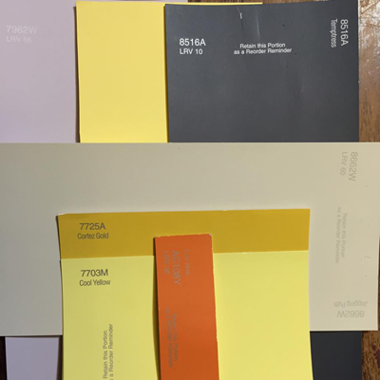 | にせものの星空 ショーウィンドウの作りものの夜空
 |  | さわやかな黄色 | 7723M/Daisetta ＊写真中央 | 明るい同系色で作るフォーカルポイントに、時計を配置したい場合のカラースキーム |  | 線路際のタンポポ畑 近視眼的な都会のタンポポ または、田舎の菜の花畑
 |  | 赤みを抑えた薄紫 | 7962W/Venice Lavender ＊写真左 | 柔らかいガーリーな雰囲気のインテリアに、時計を配置したい場合のカラースキーム |  | 春 ガーデンウェディング フラワーガールの少女。オーガンジー素材のドレスが日光に透けてる
赤 YD15-01 RE （レッド） 4515030075103 | 7885A /Crimson Barberry | 青い白 | 8531W/Lonbardy Mist ＊写真右 | 白の上品なグラデーションのインテリアに、時計の赤をポイントとして引き立たせたい場合のカラースキーム | 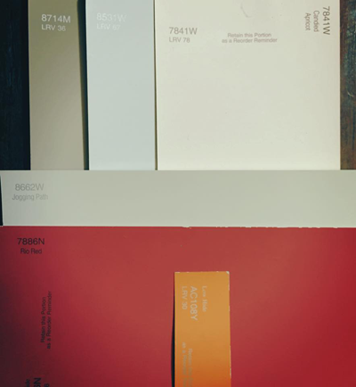 | ホワイトアウトしてる風景の遠くに見える赤いスキーウェア
 |  | クールなベビーピンク | 7841W/Candied Apricot ＊写真中央 | 甘すぎないシックな大人ガーリーなインテリアに、時計を配置したい場合のカラースキーム |  | ストロベリーファッジアイスが少し溶けてる 甘くて、少しクセ・毒のある少女 赤いリップだけの無防備な横顔
 |  | 赤みを抑えたベージュ | 8714M/Wild Cat ＊写真左 | 都会的なヌケ感のある書斎に馴染むように時計を配置したい場合のカラースキーム |  | リッチでちょっとワルそうな大人の男の人の寛ぐ部屋 ハバナルーム 葉巻
緑 YD15-01 GN （グリーン） 4515030075134 | 8155D/Ozark Green 8163W/Olive Branch | グレージュ | 8183M/Saltbush ＊写真右 | 北側にあるアトリエにさす日光のようなさわやかなインテリアに時計を配置したい場合のカラースキーム | 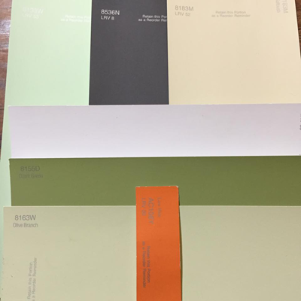 | オーベルージュの朝の窓際
 |  | 濃紺のような黒 | 8536N/Blackmark ＊写真中央 | インダストリアルな雰囲気のミックススタイルのインテリアに映えるカラースキーム |  | カモフラ的な アクティブな１０代の男子 スケボーやタギングするような子にも似合う
 |  | くすんだペパーミント | 8133W/Green Knoll ＊写真左 | 植物園のガラスドームの中にいるような静かで都会的なインテリアに馴染むように時計を配置したい場合のカラースキーム |  | 雨の日のお庭を窓越しにみる感覚 テラリウム越しに見る庭の緑
青 YD15-01 LBL （ライトブルー） 4515030075110 | 8044M/Dutch Aqua | 青みがかったクリーム色 | 7712W/Dijion ＊写真右 | 北欧ののどかさを演出するようなアクセントウォールを作るアイテムとして時計を配置したい場合のカラースキーム | 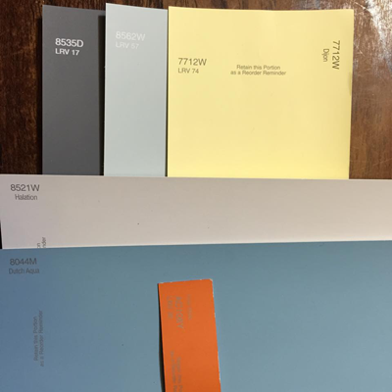 | かもめ食堂 フィンランド
 |  | グレイッシュな水色 | 8562W/Impressionist Sky ＊写真中央 | シックなブルーのグラデーションで作る静かなインテリアの中に馴染むようにと時計を配置したい場合のカラースキーム |  | 曇ってる日の、空と海の境目が区別つかない感じ 学校さぼった日の昼の海
 |  | 青みがかったグレイ | 8535D/Wayfare Gray ＊写真左 | インダストリアルながらシックにまとめられたアクセントウォールをつくるアイテムとして時計を配置したい場合のカラースキーム |  | nyの地下鉄

 |  |  | 枠 | Farrow&Ball Blackend グレーがかった白
 |  |  | 枠の内側立面 | 全て8662W/Jogging Path
 |  |  | 針先の色 | AC108Y/Serengeti Sun

商品名：fun pun clock with color（ふんぷんくろっく ウィズカラー） | サイズ ：φ248×d44mm | 重量 ：660g | 素材 ：ABS樹脂、ガラス | 仕様： スイープセコンド | 価格 ：￥5,000+税

